What MMR
Activity
Measurement
Monitoring
Reporting

Sub Activity
Measurement
Monitoring, Validation & Analysis
Reporting

Tasks
- Carbon plot measurements
- EF Compilation
- Spatial data compilation from data sharing mechanism
- Spatial analysis on land cover change
- Annual emission
- Emission reduction calculation
- Program or activity on site
- Input to the Sub National Registry System or Portal MMR East Kalimantan
- Emission reduction monitoring report
- Input to the National Registry System or SRN PPI KLHK

Institution
Working Group MMR East Kalimantan :
- Environmental Service
- B2E2EHD
- BPKH
- Mulawarman University
Working Group MMR East Kalimantan :
- Environmental Service (DLH)
- Planing Agency (Bappeda)
- Forest Service (Dishut)
- Estate Crops Service (Disbun)
- Village Governement Agency (DPMPD)
- DDPI
- KPH
- B2E2EHD
- BPKH
- Mulawarman University
- PPIIG Mulawarman University
- IPSDH KLHK
- Secretariat of WG MMR / Environmental Service
- Secretariat of WG Safeguards / Forest Service
- Secretariat of WG BSM / Biro Ekonomi

Konsep Alur MMR
Verification (Independent & MoEF Experts)
Donor (World Bank)

National Level

DGCC MoEF
Verification Process
SRN PPI KLHK

Portal MMR Kaltim
Validation Process
Environment Service
Sub National Level

Forestry Service
Provincial
Estate Service
Provincial Village Service

District Estate Service
District Village Service

FMU & Community Groups (Social Forestry Units)
Conservation Units
Private & Community Groups (Small Holder)
Village Government
Community Groups (Adat Community)
Field Level

Structure
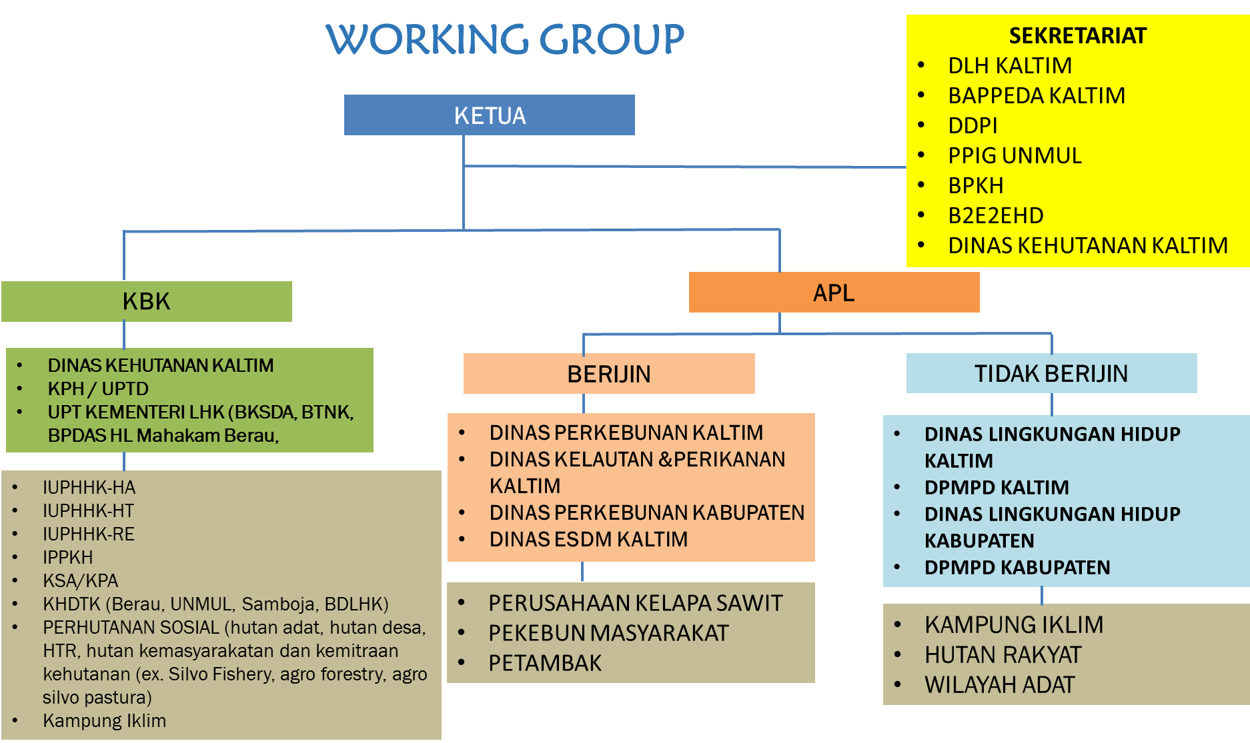

Draf SOP MMR Kaltim
 |  | Pelaksana
No | Tahapan Pelaksanaan Aktivitas | Tapak | Tingkat Sub nasional |  |  |  |  | Tingkat Nasional |  | Mutu Baku |  |  | Keterangan
 |  | Unit Pelaksana | OPD Sektor | Dinas Lingkungan Hidup Prov. Kaltim | Gubernur cq Sekda Prov. Kaltim | Bappeda Prov. Kaltim | Pengelola Portal MMR | Dit. IPSDH, Dirjen PKTL KLHK | Pengelola SRN-PPI KLHK | Kelengkapan | Waktu | Output

1 | Unit Pelaksana REDD+ tingkat tapak berdasarkan kelompok Kawasan Hutan dan Area Penggunaan Lain yang terdiri dari (Kesatuan Pengelolaan Hutan/ KPH, Perhutanan Sosial, Konsesi Hutan dan Perkebunan, Pekebun Rakyat, Pemerintahan Desa, Masyarakat Adat, dan Unit Konservasi/ UPT KLHK) mencatatkan pelaksanaan program ke dalam Registri Sub Nasional/ Portal MMR Kaltim |  |  |  |  |  |  |  |  | Dokumen laporan kegiatan (jenis kegiatan, jumlah anggaran dan sumber pembiayaan) dan jika melampirkan capaian emisi diperbolehkan | Maret | Notifikasi Pencatatan | Sesuai Juknis Pelaporan REDD+ Kaltim

2 | OPD Sektor tingkat Kabupaten (DPMPD dan Dinas Perkebunan) dan OPD Sektor tingkat Provinsi (Dinas Kehutanan, Dinas Perkebunan, Dinas ESDM melaksanakan supervisi berdasarkan data pada Portal MMR Kaltim |  |  |  |  |  |  |  |  |  | 2 hari kerja | Notifikasi Supervisi

3 | Pokja MMR Kaltim pada Dinas Lingkungan Hidup Prov. Kaltim memberikan tanda terima laporan melalui Portal MMR |  |  |  |  |  |  |  |  | Dokumen Laporan kegiatan | 1 hari kerja | Notifikasi Tanda Terima laporan

4 | Informasi Geospasial Tematik (IGT) KLHK di bagi pakai data kepada walidata tingkat Provinsi Kaltim dalam hal ini Bappeda Prov. Kaltim |  |  |  |  |  |  |  |  | Perjanjian Keamanan Data | Maret (2 hari kerja) |  | Sesuai Perjanjian Keamanan Data

5 | Pokja MMR Kaltim melaksanakan sinkronisasi data pelaksanaan program pada Portal MMR dengan data kinerja penurunan emisi berbasis lahan (REDD+) berdasarkan permohonan sumber data dari Bappeda Provinsi Kalimantan Timur |  |  |  |  |  |  |  |  | Surat Permohonan IGT | Maret (2 hari kerja) |  | Sesuai Pergub 41/2016; Keputusan Kepala Bappeda No. 741, 742, 743 tahun 2018

6 | Pokja MMR melakukan penghitungan kinerja penurunan emisi berbasis lahan (REDD+) dan mensinkronkan dengan data pelaksanaan program pada Portal MMR |  |  |  |  |  |  |  |  | Laporan penghitungan capaian kinerja penurunan emisi dan pelaksanaan program | 14 hari kerja | Penghitungan capaian kinerja penurunan emisi berbasis lahan dan laporan | Sesuai Juknis Validasi

7 | Sekretariat Pokja MMR Kaltim pada Dinas Lingkungan Hidup Prov. Kaltim melaksanakan validasi dan konsolidasi laporan pelaksanaan penurunan emisi berbasis lahan (REDD+) bersama OPD sektor |  |  |  |  |  |  |  |  | Dokumen laporan kegiatan | April - Mei (25 hari kerja) | Dokumen laporan kegiatan tervalidasi | Sesuai Juknis Validasi dan SK Tim MRV No.660.2/K.511/2019
Valid

Belum Valid
8 | Setelah tervalidasi oleh Pokja MMR, Sekda Prov. Kaltim memerintahkan untuk mencatatkan ke dalam dashboard Portal MMR Kaltim sebagai laporan penurunan emisi berbasis lahan (REDD+) Kaltim |  |  |  |  |  |  |  |  | Dokumen laporan kegiatan tervalidasi | 2 hari kerja | Notifikasi tervalidasi | Sesuai Juknis Validasi

9 | Pokja MMR pada Dinas Lingkungan Hidup Prov. Kaltim bersama Sekda Prov. Kaltim dan Gubernur Prov. Kaltim melaksanakan konsolidasi ER Monitoring Report / Laporan Pelaksanaan REDD+ |  |  |  |  |  |  |  |  | Review laporan pelaksanaan REDD+ | (Juni) 20 hari kerja

10 | Entitas Sub Nasional dalam hal ini Gubernur Prov. Kaltim memerintahkan kepada Pokja MMR untuk melakukan pencatatan pelaksanaan REDD+ ke dalam SRN-PPI KLHK |  |  |  |  |  |  |  |  | Dokumen laporan pelaksanaan REDD+ | Juni (2 hari kerja) | Notifikasi pencatatan SRN-PPI KLHK | Sesuai P.70 Men-LHK/2017 Tata Cara Pelaksanaan REDD+

